Présentation
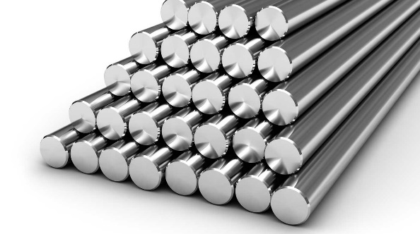 Base de données Matériaux de l'IPOC AT-OMC v4.1

Composition de la base de données: Cette base de données est composée d'environ 70 aciers classés en 4 grandes familles: les aciers d'usage général, les aciers de décolletage, les aciers de cementation et les aciers de trempe et revenu, et d'une trentaine d'inox classés en 3 familles: les inox martensitiques, les inox austenitiques, les inox ferritiques.

Caractéristique de chaque matériau: Pour chaque materiau on y trouve sa composition, ses caractéristiques mécaniques (Rm, Rp0,2, A%), son aptitude au traitement thermique, son usinabilité et son aptitude à la soudure. Plus l'usinabilité est bonne plus le pourcentage est élevé, pour l'aptitude à la soudure, 1 correspond à une bonne aptitude et 3 à une mauvaise.

Précisions: Les éléments de l'usinabilité en gras sont des valeurs conformes trouvées dans le pdf "critère d'usinabilité", en revanche les valeurs en italiques sont des valeurs déterminées avec l'aide des valeurs connues d'autres materiaux et de la composition chimique.

Le calcul du prix estimé 2018 d'un materiau fait l'objet de formules mathématiques énoncées en WS02 du 13 août et implenté en v4.0 de la BD materiaux. Tous les prix sont calculés pour 1 tonne de matière.

